Calcul aide
CALCUL DE L'AIDE FEAMPA
Type d'action FEAMPA | OS 2.2 - PPC |  | ◄ Veuillez sélectionner votre dispositif
N° Version : | Version du 02/08/2022

Identification du dossier

N° dossier SYNERGIE/Portail des aides |  |  |  | ◄ Veuillez renseigner votre numéro de dossier
Nom demandeur |  |  |  | ◄ Veuillez renseigner votre nom
Intitulé de l'opération |  |  |  | ◄ Veuillez renseigner l'intitulé de votre opération

Informations sur l’opération

Taux d’intensité d’aide publique : | 75.00% | ◄ Veuillez renseigner le taux d’intensité selon les critères indiqués dans la fiche critères de sélection (en fonction du type de bénéficiaire ou d'opération, etc.)
Taux de cofinancement : | 70.00%

Total des dépenses éligibles : |  | La cellule B17 doit afficher le montant total des dépenses que vous avez renseigner sur Synergie dans votre tableau de dépenses au début du plan de financement.

Total aide publique : | - €
Dont part FEAMPA | - € | Le montant en cellule B20 doit être rempli sur Synergie dans le champ : financement = Union européenne et "financeur" = Fonds européen pour les affaires maritimes, la pêche et l'aquaculture.
Dont part contreparties publiques nationales (Etat et/ou Régions et/ou autofinancement des organismes publics) | - € | ◄ Dans le cas où l'autofinancement des bénéficiaires publics constitue la contrepartie publique, il ne faut pas le renseigner comme CPN dans Synergie. Il faut par conséquence n'indiquer que la part CPN de l'Etat, le montant sera donc différent de celui de la case B21 (qui représente l'addition entre l'autofinancement public et les CPN Etat). |  | Le montant en cellule B21 doit apparaître sur Synergie en cliquant sur "ajouter un financement" et en précisant le ou les cofinanceur(s) tout en tenant compte des deux commentaires précédents.
 |  | Dans le cas où d'autres cofinanceurs participent au projet, veuillez renseigner les différents montants dans Synergie en cliquant sur le bouton "ajouter un financement". Le total des cofinancements publics renseignés doit être égal au montant indiquer dans la case B21.
Autofinancement | - € | Pour les bénéficiaires publics, voir le commentaire en C21. Pour les autres bénéficiaires, le plan de financement doit être équilibré (voir notice).

NB : les montants sont à présenter TTC si la TVA est non-récupérable et éligible (voir guide du bénéficiaire). Dans le cas contraire, le montant doit être renseigner HT.

Remplir l'étape 4 - Plan de financement dans Synergie : partie ressources
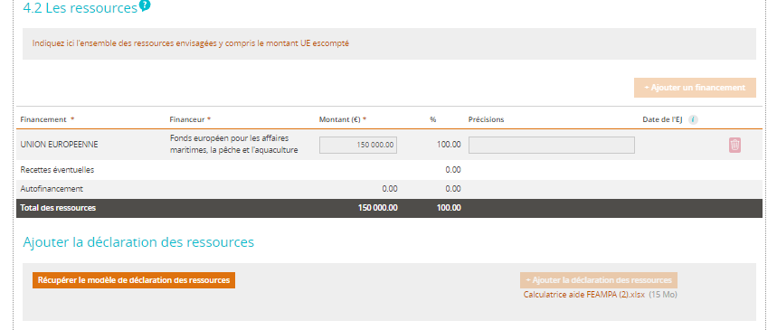

2
 |  | ◄ Veuillez reporter les éléments de la calculatrice de la manière suivante :

1
 |  | 1- Repotez le montant de la part FEAMPA (cellule B20) 2- Ajouter un financement 3- Précisez le ou les cofinanceur(s) ainsi que le montant de la contrepartie (cellule B21)

 |  | Attention : les taux indiqués dans le système diffère des taux indiqués dans la calculatrice, il ne faut donc pas en tenir compte.

ATTENTION : Si vous êtes conernés merci de remplir l'onglet "Aides publiques reçues" dans le document présent

